Forbruksgjeld - juli 2026
Tallene under viser status siste dag i måneden.
 | 2025 |  |  |  |  |  | 2026
 | Juli | Aug | Sep | Okt | Nov | Des | Jan | Feb | Mars | April | Mai | Juni | Juli | Diff f. mnd. | % diff f. mnd. | Diff ett år | % diff ett år
Total usikret gjeld (mrd) | 173.9 | 174.1 | 175.4 | 175.5 | 177.2 | 177.3 | 176.3 | 176.3 | 174.1 | 174.0 | 176.3 | 175.3 | 176.2 | 0.9 | 0.5 % | 2.3 | 1.3 %
Nedbetalingslån | 96.5 | 96.6 | 97.4 | 97.7 | 97.8 | 98.6 | 99.2 | 100.5 | 95.3 | 95.2 | 96.6 | 96.9 | 97.3 | 0.4 | 0.4 % | 0.8 | 0.8 %
Rammekreditter | 76.6 | 76.7 | 77.1 | 77 | 78.6 | 77.9 | 76.3 | 75.2 | 78.1 | 78.1 | 79.1 | 77.8 | 78.3 | 0.5 | 0.6 % | 1.7 | 2.2 %
Faktureringskort | 0.8 | 0.8 | 0.9 | 0.8 | 0.8 | 0.7 | 0.7 | 0.7 | 0.7 | 0.7 | 0.7 | 0.7 | 0.6 | -0.1 | -14.3 % | -0.2 | -25.0 %

Totalt innvilget rammekreditt (mrd) | 269.5 | 271.5 | 274 | 275.9 | 280.2 | 282.8 | 281.9 | 282.2 | 283.2 | 283.7 | 283.9 | 284.6 | 285.6 | 1.0 | 0.4 % | 16.1 | 6.0 %
Benyttet rammekreditt | 76.6 | 76.7 | 77.1 | 77 | 78.6 | 77.9 | 76.3 | 75.2 | 78.1 | 78.1 | 79.1 | 77.8 | 78.3 | 0.5 | 0.6 % | 1.7 | 2.2 %
Rentebærende rammekreditt | 40.2 | 40.5 | 41.5 | 41.6 | 41.3 | 42.0 | 41.7 | 41.7 | 42.2 | 42.3 | 41.6 | 40.5 | 40.4 | -0.1 | -0.2 % | 0.2 | 0.5 %
Ikke-rentebærende rammekreditt | 36.4 | 36.2 | 35.6 | 35.3 | 37.3 | 36 | 34.7 | 33.5 | 35.9 | 35.9 | 37.5 | 37.3 | 37.9 | 0.6 | 1.6 % | 1.5 | 4.1 %
Rentebærende forbruksgjeld | 136.7 | 137.1 | 138.9 | 139.3 | 139.1 | 140.6 | 140.9 | 142.2 | 137.5 | 137.5 | 138.2 | 137.4 | 137.7 | 0.3 | 0.2 % | 1.0 | 0.7 %
Personer med usikret gjeld | 3,454,459 | 3,463,320 | 3,472,523 | 3,480,151 | 3,492,084 | 3,497,229 | 3,471,820 | 3,478,614 | 3,486,655 | 3,492,489 | 3,496,968 | 3,504,041 | 3,510,404 | 6,363 | 0.2 % | 55,945 | 1.6 %
Antall personer med rammekreditt | 3,375,522 | 3,385,007 | 3,393,593 | 3,401,963 | 3,414,425 | 3,422,068 | 3,396,791 | 3,403,581 | 3,411,740 | 3,418,091 | 3,422,444 | 3,430,653 | 3,438,284 | 7,631 | 0.2 % | 62,762 | 1.9 %
Antall personer med nedbetalingslån | 498,999 | 501,002 | 518,551 | 521,128 | 533,609 | 533,803 | 529,403 | 528,596 | 527,895 | 526,568 | 529,448 | 525,995 | 527,675 | 1,680 | 0.3 % | 28,676 | 5.7 %
Antall personer med faktureringskort | 67,360 | 68,284 | 68,124 | 66,051 | 64,927 | 61,599 | 59,746 | 57,970 | 57,373 | 57,661 | 56,794 | 55,490 | 50,198 | -5,292 | -9.5 % | -17,162 | -25.5 %

Antall usikrede lån | 8,082,617 | 8,104,868 | 8,175,867 | 8,199,832 | 8,286,931 | 8,316,066 | 8,243,223 | 8,268,576 | 8,287,084 | 8,304,331 | 8,306,796 | 8,307,576 | 8,337,038 | 29,462 | 0.4 % | 254,421 | 3.1 %
Antall rammekreditter | 7,110,149 | 7,128,311 | 7,150,028 | 7,173,012 | 7,240,528 | 7,269,052 | 7,208,100 | 7,235,629 | 7,257,096 | 7,278,646 | 7,271,132 | 7,284,137 | 7,312,705 | 28,568 | 0.4 % | 202,556 | 2.8 %
Antall nedbetalingslån | 902,337 | 905,379 | 954,814 | 958,097 | 978,698 | 982,922 | 972,916 | 972,696 | 970,331 | 965,753 | 976,583 | 965,827 | 972,319 | 6,492 | 0.7 % | 69,982 | 7.8 %
Antall faktureringskort | 70,131 | 71,178 | 71,025 | 68,723 | 67,705 | 64,092 | 62,207 | 60,251 | 59,657 | 59,932 | 59,081 | 57,612 | 52,014 | -5,598 | -9.7 % | -18,117 | -25.8 %

Total forbruksgjeld i Norge (mrd.) juli 2025 - juli 2026
Nedbetalingslån (mrd.) juli 2025 - juli 2026
Total rentebærende forbruksgjeld (mrd.) juli 2025 - juli 2026

Kredittkortgjeld i rentefri periode (mrd.) juli 2025 - juli 2026
 | Ikke-rentebærende rammekreditt | #REF!
Juli | 36.4
Aug | 36.2
Sep | 35.6
Okt | 35.3
Nov | 37.3
Des | 36
Jan | 34.7
Feb | 33.5
Mars | 35.9
April | 35.9
Mai | 37.5
Juni | 37.3
Juli | 37.9
Kredittkortgjeld hvor det betales renter (mrd.) juli 2025 - juli 2026
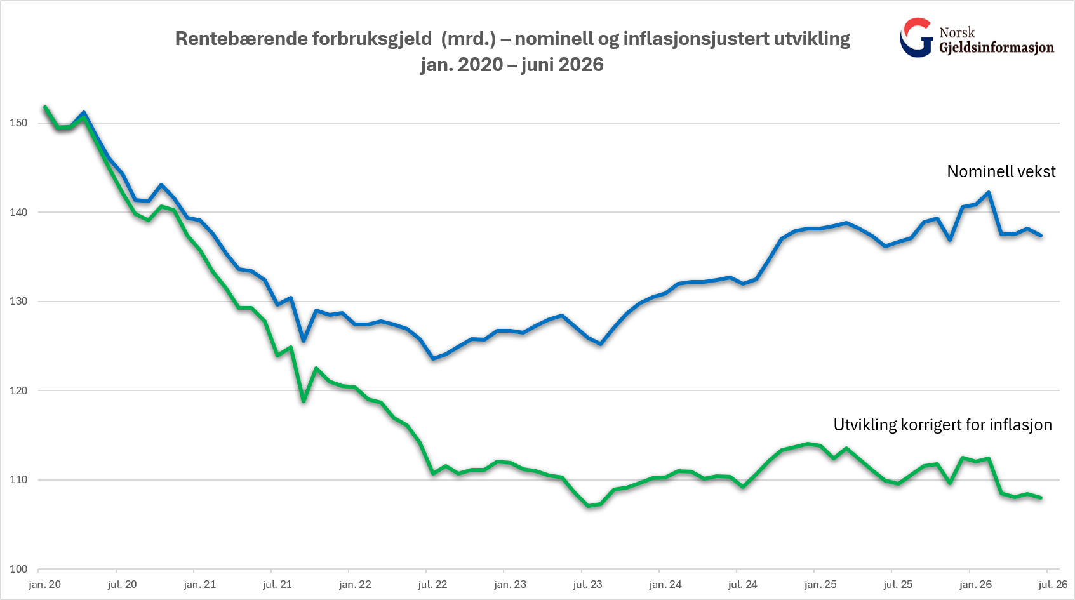

Forklaringer

Nedbetalingslån/forbrukslån: Lån hvor det er avtalt en fast nedbetalingsplan med finansforetaket.

Rammekreditt/kredittkortgjeld: Kontokreditt eller kredittkort hvor du har fått innvilget en kredittramme, men det ikke avtalt noen nedbetalingsplan. Beløpet viser hvor mye som er benyttet av rammen.

Ikke-rentebærende rammekreditt/kredittkortgjeld i rentefri periode: Benyttet rammekreditt som ikke er forfalt til betaling.
Rentebærende rammekreditt/kredittkortgjeld hvor det betales renter: Benyttet rammekreditt som ikke er betalt ved forfall.

Faktureringskort: Betalingskort hvor alt må betales ved forfall.

Forbruksgjeld hvor det betales renter: Nedbetalingslån og rentebærende kredittkortgjeld.

Total rentebærende forbruksgjeld: Summen av forbrukslån og rentebærende rammekreditt/kredittkortgjeld.

KPI: Konsumprisindeksen - publiseres av SSB

